Worksheet
Изображение* | ID | Код | Артикул* | Название товара* | Цена, руб.* | Наличие | Единица измерения | Ваш заказ | 0
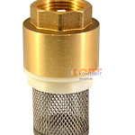 | 878733 | FIO-201001 |  | Обратный клапан латунь с сеткой 1/2" (20/120шт) | 171.00 руб. | >25 | шт |  | 0
 | 878734 | FIO-201002 |  | Обратный клапан латунь с сеткой 3/4" (10/80шт) | 247.94 руб. | >10 | шт |  | 0
 | 878735 | FIO-201003 |  | Обратный клапан латунь с сеткой 1" (10/80шт) | 357.69 руб. | >25 | шт |  | 0
 | 878736 | FIO-201004 |  | Обратный клапан латунь с сеткой 11/4" (5/50шт) | 574.27 руб. | 5 | шт |  | 0

